Профиль (2)
 | Профиль П образный для IP55
№ | Шифр профиля | Номер профиля KLM | Габаритный р-р шинопровода | Наименование изделия | Внешний вид | Номинальный ток А, кол-во полюсов
Профиль сборочные единицы
№ | Шифр изделия | Номер изделия KLM | Габаритный р-р | Наименование изделия | Внешний вид | Номинальный ток А, кол-во полюсов
 | АП 5785 Прижимной проф. (Под винт и гайку DIN 933) | 03.195.001 | 100х23 | Прижимной проф. Для стыка | 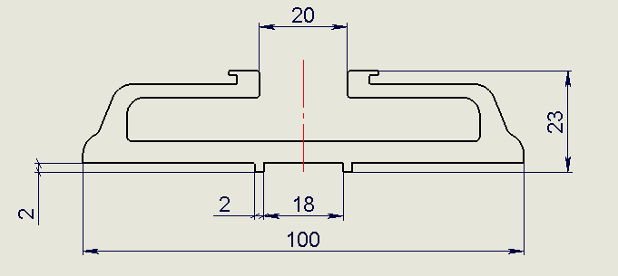
 | АП 5786 Прижимной проф. (под болт и квадратную гайку) | 03.195.001-01 | 100х23 | Прижимной проф. Для стыка | 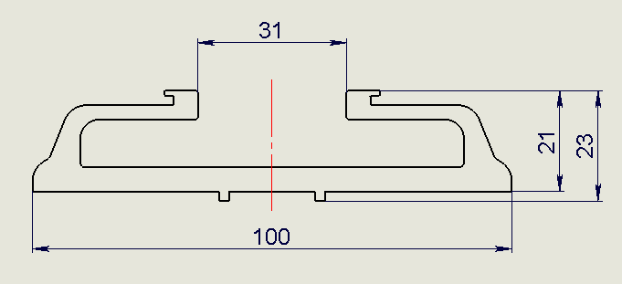
4 | АП 4178 (крышка 140) | E-V.140 | 140х18 | Крышка 140 | 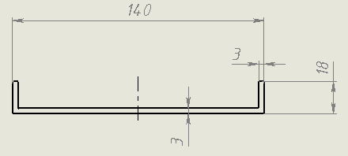 | ШП все по новому конструктиву 800-2000А
16 | АП 4975 крышка стыка 147 мм | V.18 | 147х23 | Крышка стыка 140 |  | ШП тип V IP55 - 800-1250A
13 | АП 5020 полукорпус секции 50 мм | V.13 | 53х30 | Боковина 50 | 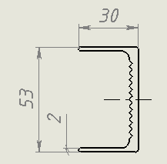 | Для шинопровода с шиной 50мм
 | АП 5285 полукорпус секции 60мм |  | 63х30 | Боковина 60 | 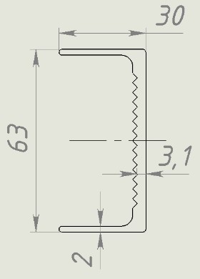 | Для шинопровода с шиной 60мм
7 | АП 5021 полукорпус секции 65 мм | V.12 | 68х30 | Боковина 65 | 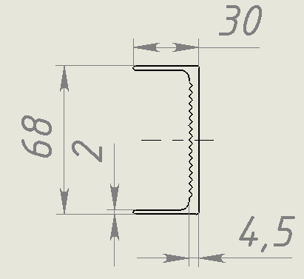 | Для шинопровода с шиной 65мм
 | АП5286 полукорпус секции 80мм |  | 83х30 | Боковина 80 | 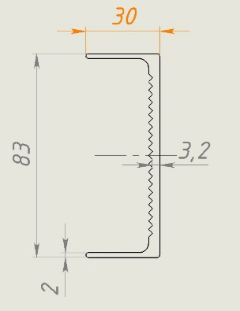 | Для шинопровода с шиной 80мм
8 | АП 4976 полукорпус секции 100 мм | V.11 | 103x30 | Боковина 100 | 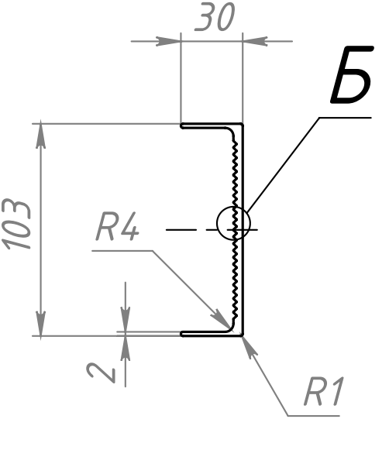 | Для шинопровода с шиной 100мм
9 | АП 4997 полукорпус секции 130 мм | V.10 | 133x30 | Боковина 130 | 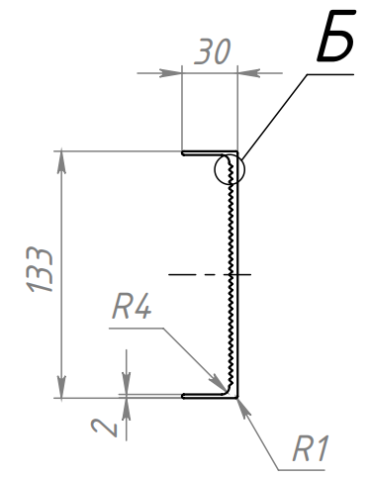 | Для шинопровода с шиной 130мм
10 | АП 4996 полукорпус секции 160 мм | V.09 | 163х30 | Боковина 160 | 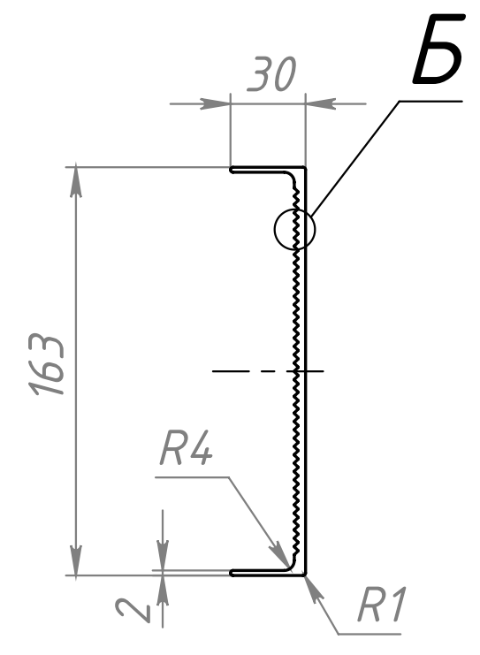 | Для шинопровода с шиной 160мм
15 | АП 4977 полукорпус секции 200 мм | V.16 | 203х30 | Боковина 200 | 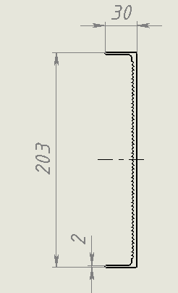 | Для шинопровода с шиной 200мм

